关系图
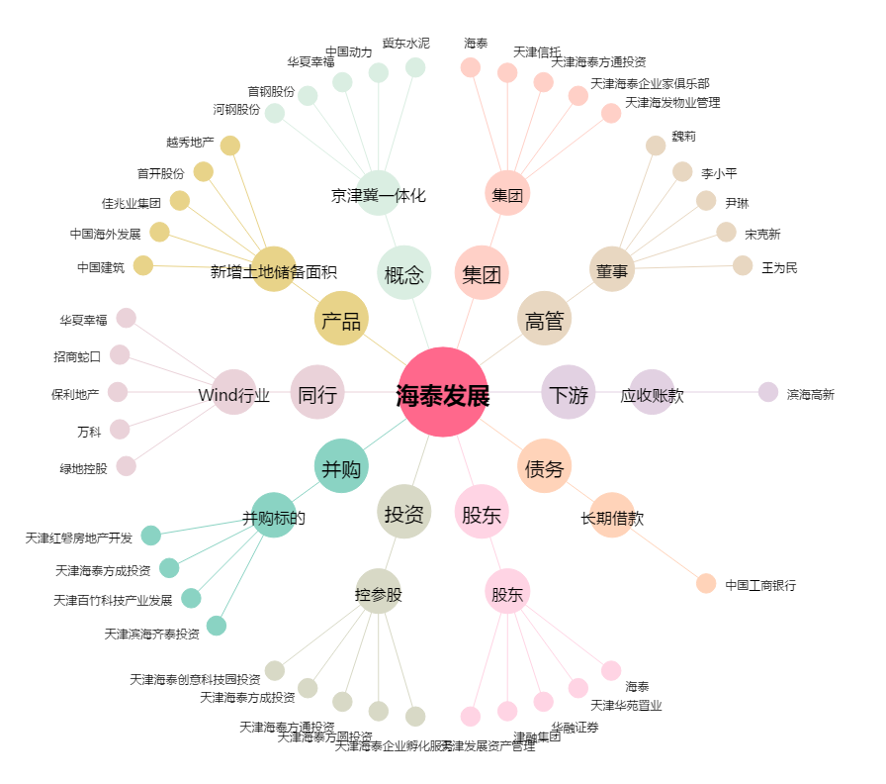
海泰发展[600082.SH] - 关系概览图

